关系图
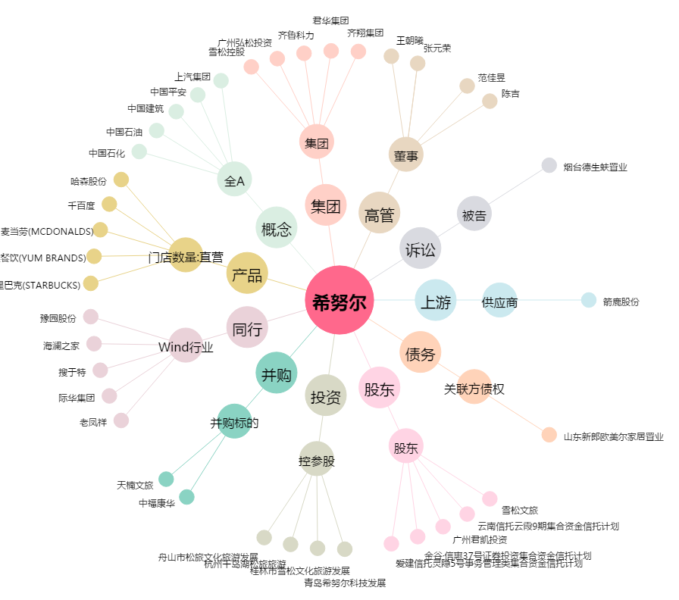
希努尔[002485.SZ] - 关系概览图

